Hoja4
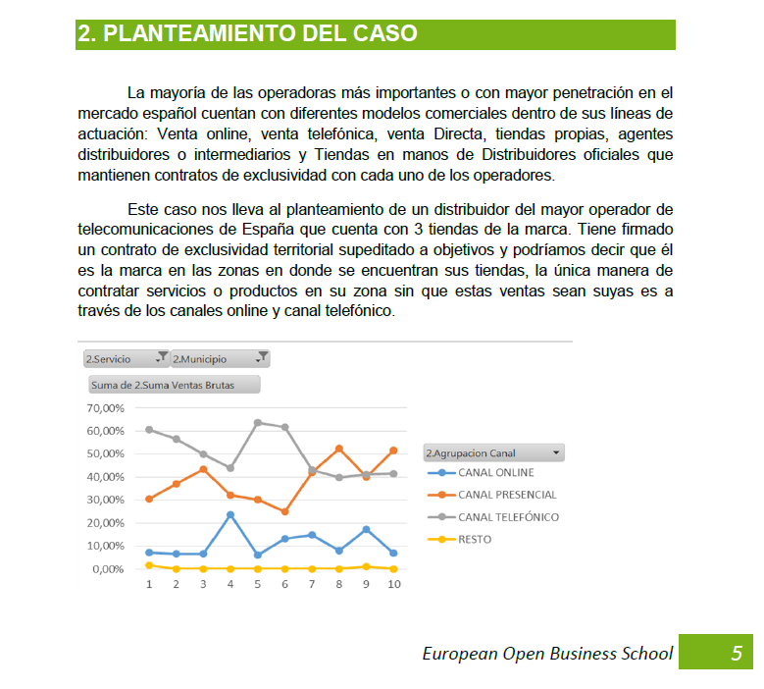
INFORMACION DEL SECTOR
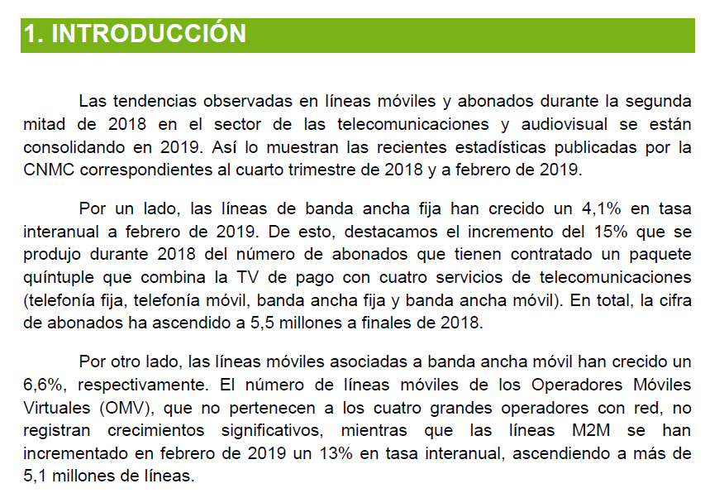

INFORMACION DE LA EMPRESA DEL CASO

Hoja1
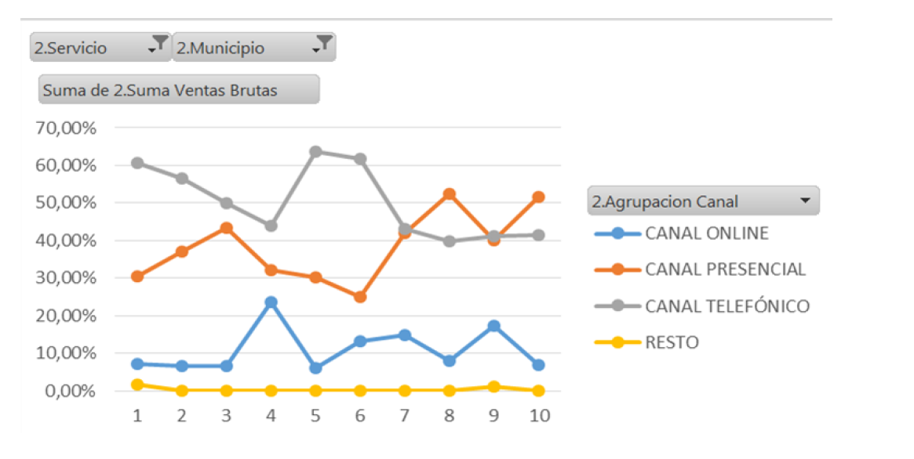
 |  |  | 9 meses
2018 | BAF | LM | 2019 | BAF | LM | 2019 | BAF | LM
Vendedor 1 | 150 | 400 | Vendedor 1 | 90 | 530 | Vendedor 1 | 9% | 13%
Vendedor 2 | 50 | 270 | Vendedor 2 | 50 | 160 | Vendedor 2 | 5% | 4%
Vendedor 3 | 130 | 490 | Vendedor 3 | 70 | 370 | Vendedor 3 | 7% | 9%
Vendedor 4 | 70 | 280 | Vendedor 4 | 70 | 210 | Vendedor 4 | 7% | 5%
Vendedor 5 | 90 | 420 | Vendedor 5 | 90 | 370 | Vendedor 5 | 9% | 9%
Vendedor 6 | 10 | 350 | Vendedor 6 | 40 | 310 | Vendedor 6 | 4% | 8%
Vendedor 7 | 120 | 650 | Vendedor 7 | 90 | 500 | Vendedor 7 | 9% | 12%
Vendedor 8 | 60 | 580 | Vendedor 8 | 120 | 520 | Vendedor 8 | 13% | 13%
Vendedor 9 | 50 | 150 | Vendedor 9 | 50 | 260 | Vendedor 9 | 5% | 6%
Vendedor 10 | 140 | 590 | Vendedor 10 | 140 | 470 | Vendedor 10 | 15% | 11%
Vendedor 11 | 80 | 360 | Vendedor 11 | 50 | 130 | Vendedor 11 | 5% | 3%
Vendedor 12 | 0 | 0 | Vendedor 12 | 90 | 290 | Vendedor 12 | 9% | 7%
 | 950 | 4,540 |  | 950 | 4,120 |  | 100% | 1 | 20% | 17% | 760

Suav. Exp
Suavizacion exponencial :
Cuando los datos no presentan una tendencia clara
Alpha : 0 - 1

Modelo Suavizacion Exponencial - BAF
2018 | Ventas BAF | PRONOSTICO 2019 | error (" e ") | Abs " e "
Vendedor 1 | 150 | 150 | 0.0 | 0 | alpha
Vendedor 2 | 50 | 150 | -100.0 | 100 | 0.31
Vendedor 3 | 130 | 119 | 11.5 | 11.466634457
Vendedor 4 | 70 | 122 | -52.1 | 52.141529492
Vendedor 5 | 90 | 106 | -15.7 | 15.73
Vendedor 6 | 10 | 101 | -90.8 | 90.78
Vendedor 7 | 120 | 72 | 47.8 | 47.78
Vendedor 8 | 60 | 87 | -27.3 | 27.25
Vendedor 9 | 50 | 79 | -28.7 | 28.68
Vendedor 10 | 140 | 70 | 70.3 | 70.35
Vendedor 11 | 80 | 92 | -11.8 | 11.79
Vendedor 12 | 0 | 88 | -88.1 | 88.08
 | 950 | 1235
Medidas de desempeño :
ME | -23.7 | (Error medio)
MAE | 45.3 | (Error absoluto medio)

Modelo Suavizacion Exponencial - LM
2018 | Ventas LM | PRONOSTICO 2019 | error (" e ") | Abs " e "
Vendedor 1 | 400 | 400 | 0.0 | 0 | alpha
Vendedor 2 | 270 | 400 | -130.0 | 130 | 0.31
Vendedor 3 | 490 | 359 | 130.9 | 130.90662479
Vendedor 4 | 280 | 400 | -120.3 | 120.28528431
Vendedor 5 | 420 | 362 | 57.6 | 57.56
Vendedor 6 | 350 | 381 | -30.5 | 30.55
Vendedor 7 | 650 | 371 | 279.1 | 279.06
Vendedor 8 | 580 | 459 | 121.3 | 121.25
Vendedor 9 | 150 | 497 | -346.9 | 346.90
Vendedor 10 | 590 | 388 | 202.3 | 202.26
Vendedor 11 | 360 | 451 | -91.4 | 91.39
Vendedor 12 | 0 | 423 | -422.6 | 422.63
 | 4540 | 4891
Medidas de desempeño :
ME | -29.2 | (Error medio)
MAE | 161.1 | (Error absoluto medio)

